البلوك 1 ( التركيز علي التنشيف
 |  | 

 |  |  |  | الاسبوع 1 |  |  |  |  |  |  |  |  | الاسبوع 2 |  |  |  |  |  |  |  |  | الاسبوع 3 |  |  |  |  |  |  |  |  | الاسبوع 4
 | اليوم 1-جزء سفلي |  |  |  |  |  |  |  |  | اليوم 1-جزء سفلي |  |  |  |  |  |  |  |  | اليوم 1-جزء سفلي |  |  |  |  |  |  |  |  | اليوم 1-جزء سفلي
الاحد | اسم التمرين | عدد الجلسات | مدى التكرارات | شدة التمرين | التكرارات اللي حققتها | الوزن المستخدم | ملاحظات المدرب | ملاحظات المتدرب | الاحد | اسم التمرين | عدد الجلسات | مدى التكرارات | شدة التمرين | التكرارات اللي حققتها | الوزن المستخدم | ملاحظات المدرب | ملاحظات المتدرب | الاحد | اسم التمرين | عدد الجلسات | مدى التكرارات | شدة التمرين | التكرارات اللي حققتها | الوزن المستخدم | ملاحظات المدرب | ملاحظات المتدرب | الاحد | اسم التمرين | عدد الجلسات | مدى التكرارات | شدة التمرين | التكرارات اللي حققتها | الوزن المستخدم | ملاحظات المدرب | ملاحظات المتدرب
 | Goblet squat | 3 | 8 | 8 |  |  |  |  |  | Goblet squat | 3 | 8 | 8 |  |  |  |  |  | Goblet squat | 3 | 8 | 8 |  |  |  |  |  | Goblet squat | 3 | 8 | 8
 | Hip Thrusts | 3 | 8--10 | 8 |  |  |  |  |  | Hip Thrusts | 3 | 8--10 | 8 |  |  |  |  |  | Hip Thrusts | 3 | 8--10 | 8 |  |  |  |  |  | Hip Thrusts | 3 | 8--10 | 8
 | Leg Extensions | 3 | 8--10 | 8 |  |  | ثبات ثانية بالاعلى والرجوع على ثانيتين |  |  | Leg Extensions | 3 | 8--10 | 8 |  |  | ثبات ثانية بالاعلى والرجوع على ثانيتين |  |  | Leg Extensions | 3 | 8--10 | 8 |  |  | ثبات ثانية بالاعلى والرجوع على ثانيتين |  |  | Leg Extensions | 3 | 8--10 | 8 |  |  | ثبات ثانية بالاعلى والرجوع على ثانيتين
 | Laying Leg Curls | 3 | 8--10 | 8 |  |  | ثبات ثانية بالاعلى والرجوع على ثانيتين |  |  | Laying Leg Curls | 3 | 8--10 | 8 |  |  | ثبات ثانية بالاعلى والرجوع على ثانيتين |  |  | Laying Leg Curls | 3 | 8--10 | 8 |  |  | ثبات ثانية بالاعلى والرجوع على ثانيتين |  |  | Laying Leg Curls | 3 | 8--10 | 8 |  |  | ثبات ثانية بالاعلى والرجوع على ثانيتين
 | Hip adduction | 3 | 8--10 | 8 |  |  |  |  |  | Hip adduction | 3 | 8--10 | 8 |  |  |  |  |  | Hip adduction | 3 | 8--10 | 8 |  |  |  |  |  | Hip adduction | 3 | 8--10 | 8
 | Plank | 3 | 15-50sec | 8 |  |  | سوي اول تمرين يظهر لك فقط |  |  | Plank | 3 | 15-50sec | 8 |  |  | سوي اول تمرين يظهر لك فقط |  |  | Plank | 3 | 15-50sec | 8 |  |  | سوي اول تمرين يظهر لك فقط |  |  | Plank | 3 | 15-50sec | 8 |  |  | سوي اول تمرين يظهر لك فقط

 | يوم راحة |  |  |  |  |  |  |  |  | يوم راحة |  |  |  |  |  |  |  |  | يوم راحة |  |  |  |  |  |  |  |  | يوم راحة

 | اليوم 2- جزء علوي |  |  |  |  |  |  |  |  | اليوم 2- جزء علوي |  |  |  |  |  |  |  |  | اليوم 2- جزء علوي |  |  |  |  |  |  |  |  | اليوم 2- جزء علوي
الثلاثاء | اسم التمرين | عدد الجلسات | مدى التكرارات | شدة التمرين | التكرارات اللي حققتها | الوزن المستخدم | ملاحظات المدرب | ملاحظات المتدرب | الثلاثاء | اسم التمرين | عدد الجلسات | مدى التكرارات | شدة التمرين | التكرارات اللي حققتها | الوزن المستخدم | ملاحظات المدرب | ملاحظات المتدرب | الثلاثاء | اسم التمرين | عدد الجلسات | مدى التكرارات | شدة التمرين | التكرارات اللي حققتها | الوزن المستخدم | ملاحظات المدرب | ملاحظات المتدرب | الثلاثاء | اسم التمرين | عدد الجلسات | مدى التكرارات | شدة التمرين | التكرارات اللي حققتها | الوزن المستخدم | ملاحظات المدرب | ملاحظات المتدرب
 | Lats Pulldown | 3 | 8--10 | 8 |  |  |  |  |  | Lats Pulldown | 3 | 8--10 | 8 |  |  |  |  |  | Lats Pulldown | 3 | 8--10 | 8 |  |  |  |  |  | Lats Pulldown | 3 | 8--10 | 8
 | Dumbbell Press | 3 | 8 | 8 |  |  |  |  |  | Dumbbell Press | 3 | 8 | 8 |  |  |  |  |  | Dumbbell Press | 3 | 8 | 8 |  |  |  |  |  | Dumbbell Press | 3 | 8 | 8
 | Lateral Raise | 3 | 8--10 | 8 |  |  | ثبات ثانية بالاعلى والرجوع على ثانيتين |  |  | Lateral Raise | 3 | 8--10 | 8 |  |  | ثبات ثانية بالاعلى والرجوع على ثانيتين |  |  | Lateral Raise | 3 | 8--10 | 8 |  |  | ثبات ثانية بالاعلى والرجوع على ثانيتين |  |  | Lateral Raise | 3 | 8--10 | 8 |  |  | ثبات ثانية بالاعلى والرجوع على ثانيتين
 | Dumbbell Curls | 3 | 8--10 | 8 |  |  |  |  |  | Dumbbell Curls | 3 | 8--10 | 8 |  |  |  |  |  | Dumbbell Curls | 3 | 8--10 | 8 |  |  |  |  |  | Dumbbell Curls | 3 | 8--10 | 8
 | Triceps Push Downs | 3 | 8--10 | 8 |  |  |  |  |  | Triceps Push Downs | 3 | 8--10 | 8 |  |  |  |  |  | Triceps Push Downs | 3 | 8--10 | 8 |  |  |  |  |  | Triceps Push Downs | 3 | 8--10 | 8
 | كارديو | 1 | 15 دقيقة | متوسطة |  |  | الجهاز المفضل |  |  | كارديو | 1 | 15 دقيقة | متوسطة |  |  | الجهاز المفضل |  |  | كارديو | 1 | 15 دقيقة | متوسطة |  |  | الجهاز المفضل |  |  | كارديو | 1 | 15 دقيقة | متوسطة |  |  | الجهاز المفضل

 | يوم راحة |  |  |  |  |  |  |  |  | يوم راحة |  |  |  |  |  |  |  |  | يوم راحة |  |  |  |  |  |  |  |  | يوم راحة

 | اليوم 3- فل بودي |  |  |  |  |  |  |  |  | اليوم 3- فل بودي |  |  |  |  |  |  |  |  | اليوم 3- فل بودي |  |  |  |  |  |  |  |  | اليوم 3- فل بودي
الخميس | اسم التمرين | عدد الجلسات | مدى التكرارات | شدة التمرين | التكرارات اللي حققتها | الوزن المستخدم | ملاحظات المدرب | ملاحظات المتدرب | الخميس | اسم التمرين | عدد الجلسات | مدى التكرارات | شدة التمرين | التكرارات اللي حققتها | الوزن المستخدم | ملاحظات المدرب | ملاحظات المتدرب | الخميس | اسم التمرين | عدد الجلسات | مدى التكرارات | شدة التمرين | التكرارات اللي حققتها | الوزن المستخدم | ملاحظات المدرب | ملاحظات المتدرب | الخميس | اسم التمرين | عدد الجلسات | مدى التكرارات | شدة التمرين | التكرارات اللي حققتها | الوزن المستخدم | ملاحظات المدرب | ملاحظات المتدرب
 | Seated Cable Rows | 3 | 8--10 | 8 |  |  |  |  |  | Seated Cable Rows | 3 | 8--10 | 8 |  |  |  |  |  | Seated Cable Rows | 3 | 8--10 | 8 |  |  |  |  |  | Seated Cable Rows | 3 | 8--10 | 8
 | Leg press 45 Degrees | 3 | 8 | 8 |  |  |  |  |  | Leg press 45 Degrees | 3 | 8 | 8 |  |  |  |  |  | Leg press 45 Degrees | 3 | 8 | 8 |  |  |  |  |  | Leg press 45 Degrees | 3 | 8 | 8
 | Machine Incline Press | 3 | 8--10 | 8 |  |  |  |  |  | Machine Incline Press | 3 | 8--10 | 8 |  |  |  |  |  | Machine Incline Press | 3 | 8--10 | 8 |  |  |  |  |  | Machine Incline Press | 3 | 8--10 | 8
 | 45 Degrees Glute Extensions | 3 | 8--10 | 8 |  |  |  |  |  | 45 Degrees Glute Extensions | 3 | 8--10 | 8 |  |  |  |  |  | 45 Degrees Glute Extensions | 3 | 8--10 | 8 |  |  |  |  |  | 45 Degrees Glute Extensions | 3 | 8--10 | 8
 | Standing calves raises | 3 | 8--10 | 8 |  |  |  |  |  | Standing calves raises | 3 | 8--10 | 8 |  |  |  |  |  | Standing calves raises | 3 | 8--10 | 8 |  |  |  |  |  | Standing calves raises | 3 | 8--10 | 8
 | STANDING CABLE ROTATION | 3 | 8--10 | 8 |  |  |  |  |  | STANDING CABLE ROTATION | 3 | 8--10 | 8 |  |  |  |  |  | STANDING CABLE ROTATION | 3 | 8--10 | 8 |  |  |  |  |  | STANDING CABLE ROTATION | 3 | 8--10 | 8

 | يومين راحة |  |  |  |  |  |  |  |  | يومين راحة |  |  |  |  |  |  |  |  | يومين راحة |  |  |  |  |  |  |  |  | يومين راحة

الاحماء قبل التمرين

اسم التمرين |  |  | عدد الجلسات | ملاحظات

5 الي 10 دقائق كارديو خفيف علي اي جهاز كارديو لرفع درجة حرارة الجسم

اطالات حركيه عامه للجسم |  |  | 1 | سوي الفيديو كامل

اطالات حركيه للجزء العلوي |  |  | 1 | 10 تكرارات لكل تمرين

اطالات حركيه للجزء السفلي |  |  | 1 | 10 تكرارات لكل تمرين

الاسم | مطلق معلا المطيري
نوع الباقه | ف
العمر | 24
الطول | 174.5
الوزن | 78
الهدف مفصل | سكيني فات نص كيلو بالاسبوع
طبيعة العمل | 8 الاف
مستوي الرياضي | مبتدئ
مكان التمرين | الجيم
عدد الايام والساعات واذكر الايام | 5 ايام
نظام التدريبي المقترخ | Ppl-ul
تقييم التمارين | 0
تجارب مسبقه | لا
النظام الغذائي | نعم

جدول المتابعة اليومي والاسبوعي
شرح ملف التدريب
شرح ملف التغذية
فديو شرح اخذ القياسات

ملعومات المتدرب
اسم المتدرب
العمر
الطول
الهدف

 | الاسبوع 1 |  |  |  |  |  | الاسبوع | تاريخ المراجعة | الوزن | الصدر | البطن (تحت السره) | الحوض | الذراع | الفخذ
اليوم | قياس الوزن | الخطوات | ساعات النوم |  | السعرات و الماكروز المحددة لهذا الاسبوع |  | البداية | 2024-07-06
اليوم١ |  |  |  |  | السعرات | 1530 | 1 | 2024-07-13 | #DIV/0!
اليوم٢ |  |  |  |  | البروتين | 120 | 2 | 2024-07-20 | #DIV/0!
اليوم٣ |  |  |  |  | النشويات | 150 | 3 | 2024-07-27 | #DIV/0!
اليوم٤ |  |  |  |  | الدهون | 50 | 4 | 2024-08-03 | #DIV/0!
اليوم٥ |  |  |  |  |  |  | 5 | 2024-08-10 | #DIV/0!
اليوم٦ |  |  |  |  |  |  | 6 | 2024-08-17 | #DIV/0!
اليوم٧ |  |  |  |  |  |  | 7 | 2024-08-24 | #DIV/0!
المتوسط | #DIV/0! | #DIV/0! | #DIV/0! |  |  |  | 8 | 2024-08-31 | #DIV/0!
 |  |  |  |  |  |  | 9 | 2024-09-07 | #DIV/0!
القياسات الاسبوعية |  |  |  |  |  |  | 10 | 2024-09-14 | #DIV/0!
الصدر | البطن (تحت السره) | الحوض | الذراع | الفخذ |  |  | 11 | 2024-09-21 | #DIV/0!
 |  |  |  |  |  |  | 12 | 2024-09-28 | #DIV/0!
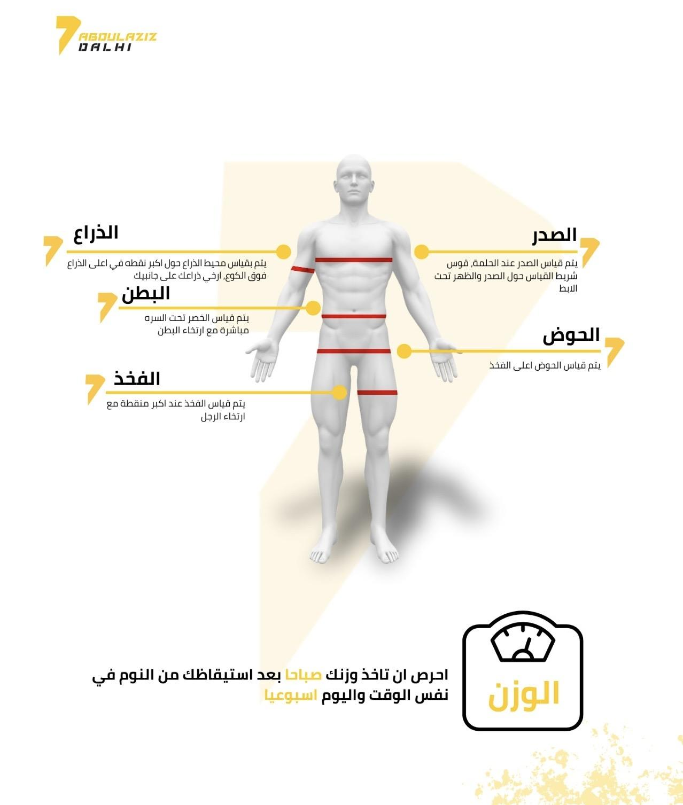
 |  |  |  |  |  |  |  |  | يتم تحديث الجدول بشكل تلقائي بعد تعبئة الجداول في كل اسبوع

 | الاسبوع 2
اليوم | قياس الوزن | الخطوات | ساعات النوم |  | السعرات و الماكروز المحددة لهذا الاسبوع
اليوم١ |  |  |  |  | السعرات | 1530
اليوم٢ |  |  |  |  | البروتين | 120
اليوم٣ |  |  |  |  | النشويات | 150
اليوم٤ |  |  |  |  | الدهون | 50
اليوم٥
اليوم٦
اليوم٧
المتوسط | #DIV/0! | #DIV/0! | #DIV/0!

القياسات الاسبوعية
الصدر | البطن (تحت السره) | الحوض | الذراع | الفخذ

 | الاسبوع 3
اليوم | قياس الوزن | الخطوات | ساعات النوم |  | السعرات و الماكروز المحددة لهذا الاسبوع
اليوم١ |  |  |  |  | السعرات | 1530
اليوم٢ |  |  |  |  | البروتين | 120
اليوم٣ |  |  |  |  | النشويات | 150
اليوم٤ |  |  |  |  | الدهون | 50
اليوم٥
اليوم٦
اليوم٧
المتوسط | #DIV/0! | #DIV/0! | #DIV/0!

القياسات الاسبوعية
الصدر | البطن (تحت السره) | الحوض | الذراع | الفخذ

 | الاسبوع 4
اليوم | قياس الوزن | الخطوات | ساعات النوم |  | السعرات و الماكروز المحددة لهذا الاسبوع
اليوم١ |  |  |  |  | السعرات | 1530
اليوم٢ |  |  |  |  | البروتين | 120
اليوم٣ |  |  |  |  | النشويات | 150
اليوم٤ |  |  |  |  | الدهون | 50
اليوم٥
اليوم٦
اليوم٧
المتوسط | #DIV/0! | #DIV/0! | #DIV/0!

القياسات الاسبوعية
الصدر | البطن (تحت السره) | الحوض | الذراع | الفخذ

 | الاسبوع 5
اليوم | قياس الوزن | الخطوات | ساعات النوم |  | السعرات و الماكروز المحددة لهذا الاسبوع
اليوم١ |  |  |  |  | السعرات | 1530
اليوم٢ |  |  |  |  | البروتين | 120
اليوم٣ |  |  |  |  | النشويات | 150
اليوم٤ |  |  |  |  | الدهون | 50
اليوم٥
اليوم٦
اليوم٧
المتوسط | #DIV/0! | #DIV/0! | #DIV/0!

القياسات الاسبوعية
الصدر | البطن (تحت السره) | الحوض | الذراع | الفخذ

 | الاسبوع 6
اليوم | قياس الوزن | الخطوات | ساعات النوم |  | السعرات و الماكروز المحددة لهذا الاسبوع
اليوم١ |  |  |  |  | السعرات | 1530
اليوم٢ |  |  |  |  | البروتين | 120
اليوم٣ |  |  |  |  | النشويات | 150
اليوم٤ |  |  |  |  | الدهون | 50
اليوم٥
اليوم٦
اليوم٧
المتوسط | #DIV/0! | #DIV/0! | #DIV/0!

القياسات الاسبوعية
الصدر | البطن (تحت السره) | الحوض | الذراع | الفخذ

 | الاسبوع 7
اليوم | قياس الوزن | الخطوات | ساعات النوم |  | السعرات و الماكروز المحددة لهذا الاسبوع
اليوم١ |  |  |  |  | السعرات | 1530
اليوم٢ |  |  |  |  | البروتين | 120
اليوم٣ |  |  |  |  | النشويات | 150
اليوم٤ |  |  |  |  | الدهون | 50
اليوم٥
اليوم٦
اليوم٧
المتوسط | #DIV/0! | #DIV/0! | #DIV/0!

القياسات الاسبوعية
الصدر | البطن (تحت السره) | الحوض | الذراع | الفخذ

 | الاسبوع 8
اليوم | قياس الوزن | الخطوات | ساعات النوم |  | السعرات و الماكروز المحددة لهذا الاسبوع
اليوم١ |  |  |  |  | السعرات | 1530
اليوم٢ |  |  |  |  | البروتين | 120
اليوم٣ |  |  |  |  | النشويات | 150
اليوم٤ |  |  |  |  | الدهون | 50
اليوم٥
اليوم٦
اليوم٧
المتوسط | #DIV/0! | #DIV/0! | #DIV/0!

القياسات الاسبوعية
الصدر | البطن (تحت السره) | الحوض | الذراع | الفخذ

 | الاسبوع 9
اليوم | قياس الوزن | الخطوات | ساعات النوم |  | السعرات و الماكروز المحددة لهذا الاسبوع
اليوم١ |  |  |  |  | السعرات | 1530
اليوم٢ |  |  |  |  | البروتين | 120
اليوم٣ |  |  |  |  | النشويات | 150
اليوم٤ |  |  |  |  | الدهون | 50
اليوم٥
اليوم٦
اليوم٧
المتوسط | #DIV/0! | #DIV/0! | #DIV/0!

القياسات الاسبوعية
الصدر | البطن (تحت السره) | الحوض | الذراع | الفخذ

 | الاسبوع 10
اليوم | قياس الوزن | الخطوات | ساعات النوم |  | السعرات و الماكروز المحددة لهذا الاسبوع
اليوم١ |  |  |  |  | السعرات | 1530
اليوم٢ |  |  |  |  | البروتين | 120
اليوم٣ |  |  |  |  | النشويات | 150
اليوم٤ |  |  |  |  | الدهون | 50
اليوم٥
اليوم٦
اليوم٧
المتوسط | #DIV/0! | #DIV/0! | #DIV/0!

القياسات الاسبوعية
الصدر | البطن (تحت السره) | الحوض | الذراع | الفخذ

 | الاسبوع 11
اليوم | قياس الوزن | الخطوات | ساعات النوم |  | السعرات و الماكروز المحددة لهذا الاسبوع
اليوم١ |  |  |  |  | السعرات | 1530
اليوم٢ |  |  |  |  | البروتين | 120
اليوم٣ |  |  |  |  | النشويات | 150
اليوم٤ |  |  |  |  | الدهون | 50
اليوم٥
اليوم٦
اليوم٧
المتوسط | #DIV/0! | #DIV/0! | #DIV/0!

القياسات الاسبوعية
الصدر | البطن (تحت السره) | الحوض | الذراع | الفخذ

 | الاسبوع 12
اليوم | قياس الوزن | الخطوات | ساعات النوم |  | السعرات و الماكروز المحددة لهذا الاسبوع
اليوم١ |  |  |  |  | السعرات | 1530
اليوم٢ |  |  |  |  | البروتين | 120
اليوم٣ |  |  |  |  | النشويات | 150
اليوم٤ |  |  |  |  | الدهون | 50
اليوم٥
اليوم٦
اليوم٧
المتوسط | #DIV/0! | #DIV/0! | #DIV/0!

القياسات الاسبوعية
الصدر | البطن (تحت السره) | الحوض | الذراع | الفخذ

